상품제안서
d048 미니 초음파 가습기 차량용가습기 사무실가습기 | 상품코드: F24900

 |  |  |  |  |  |  | 02-412-0044 | www.easy1.co.kr
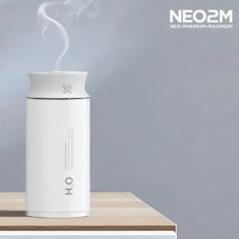

【상세/제작정보】

【인쇄/포장옵션】 | 실크 / 포장불가능

【공급단가】 | 수량 | 50~ | 100~ | 500~ | 1,000~ | 2,000~
*VAT별도 | 단가 | 25,360원 | 24,940원 | 24,310원 | 23,880원 | 23,250원

【상품 URL】 | http://www.easy1.co.kr/src/goods_detail.php?gdno=24900

